Sheet1
入库清单 |  |  |  |  | 箱单信息
义乌新库房地址：雪峰西路751号（高德导航义乌华鼎锦纶股份有限公司院里）接货电话：18072363466 上班时间：早8.30到晚19点， 收货人（客户代码CZ3187） |  |  | 客户代码:CZ3187
 |  |  | 运输方式:TIR卡航

 |  |  | CZ3187-0527-20

序号 | 产品信息 | 外箱箱唛 |  | 数量 | 图片 | 重量 | 体积 | 产品名 | 材质
1 | 37808-Y07U0001-B02 紫色仓鼠笼 申购：PR2605270124 | CZ3187-0527-20-1 |  | 8 | 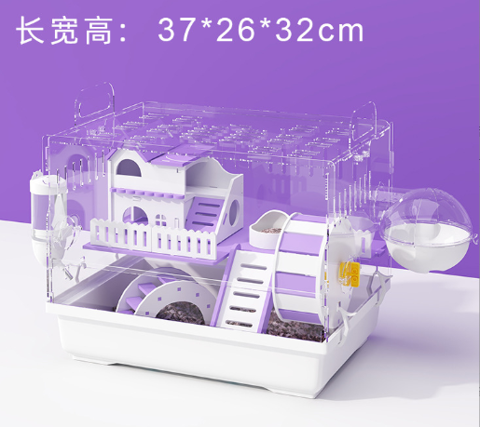 | 180 | 1.43 | 紫色仓鼠笼 | 亚克力
 |  | CZ3187-0527-20-2 |  | 8
 |  | CZ3187-0527-20-3 |  | 8
 |  | CZ3187-0527-20-4 |  | 8
 |  | CZ3187-0527-20-5 |  | 8
 |  | CZ3187-0527-20-6 |  | 8
 |  | CZ3187-0527-20-7 |  | 8
 |  | CZ3187-0527-20-8 |  | 8
 |  | CZ3187-0527-20-9 |  | 8
 |  | CZ3187-0527-20-10 |  | 8
2 | 37757-Y07U0001-B02 全视野仓鼠笼 申购：PR2605270125 | CZ3187-0527-20-11 |  | 6 | 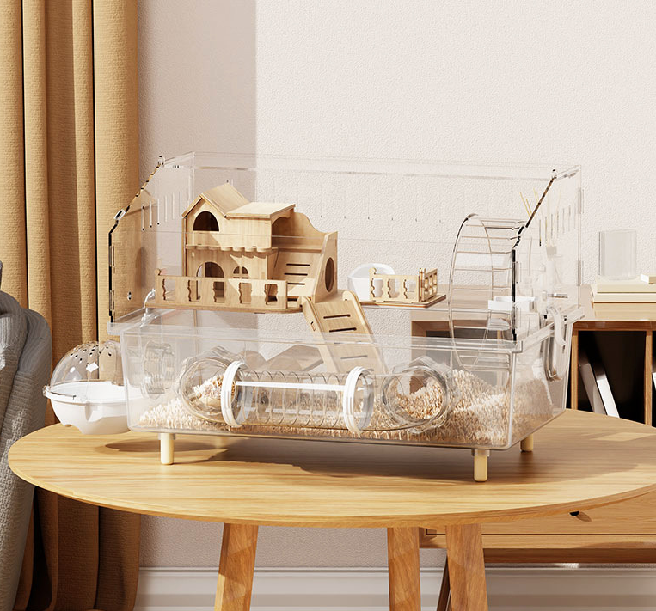 | 180 | 1.71 | 全视野仓鼠笼 | 亚克力
 |  | CZ3187-0527-20-12 |  | 6
 |  | CZ3187-0527-20-13 |  | 6
 |  | CZ3187-0527-20-14 |  | 6
 |  | CZ3187-0527-20-15 |  | 6
 |  | CZ3187-0527-20-16 |  | 6
 |  | CZ3187-0527-20-17 |  | 6
 |  | CZ3187-0527-20-18 |  | 6
 |  | CZ3187-0527-20-19 |  | 6
 |  | CZ3187-0527-20-20 |  | 6

 |  |  |  |  |  | 总重量 | 总体积 | 密度
 |  |  |  |  |  | 360 | 3.14 | 114.65

